Geschäftsmodelle_Strom
Geschäftsmodell-Check Strom

Das Grundraster zur Entwicklung neuer Geschäftsmodelle |  |  |  |  |  |  | Beispiel für neues Geschäftsmodell Strom: Aufbau eines virtuellen Regionalkraftwerks zur Bereitstellung von Regelenergie |  |  |  |  |  |  |  | Das Grundraster zur Entwicklung neuer Geschäftsmodelle ist angelehnt an das "Buisness Model Canvas":
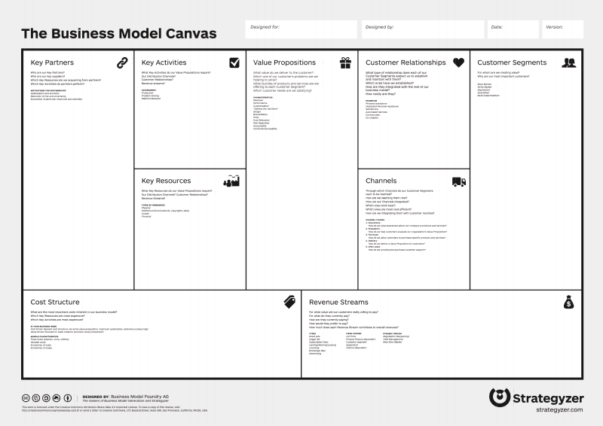
Schlüsselpartner | Schlüsselaktivitäten | Wertangebote |  | Kundenbeziehung | Kundensegmente | Zusätzliche Einflussfaktoren |  | Schlüsselpartner | Schlüsselaktivitäten | Wertangebote |  | Kundenbeziehung | Kundensegmente | Zusätzliche Einflussfaktoren
• Ihre Schlüsselpartner? | • Erforderliche Schlüsselaktivitäten? | • Wie helfen Sie Ihren Kunden, ihre funktionalen Aufgaben zu bewältigen? |  | • Ihre Kundenbeziehung ? | • Nutzen Ihres Geschäftsmodells für wen? | • gesetzliche Rahmenbedingungen: |  | • EE-Anlagenbetreiber i. d. Region ab def. Anlagenleistung & Partnerstadtwerk | • Aufbau eines virtuellen Kraftwerks zusammen mit Partnern; Teilnahme an Ausschreibungen der Übertragungsnetzbetreiber, evtl.anderer Vertzeilernetzbetreiber | • Lieferung von Regelenergie dient der Systemstabilität (v.a. Frequenzerhaltung) = funktionale Aufgabe |  | • Bewerbung auf Auschreibungen - definiert über Regulierungsrahmen | • Angebot Regelenergie bzw. gesicherte Leistung im Bedarfsfall (v.a. Frequenzerhaltung) | • gesetzliche Rahmenbedingungen:
 |  |  |  |  |  |  |  |  |  |  |  |  |  | Breite Öffnung des Regelenergiemarktes für EE steht noch aus;
• Ihre Schlüssellieferanten? |  |  |  | • Kundenbeziehungen während der Dauer des Geschäftsverhältnisses?
 |  |  |  |  |  |  |  |  |  |  |  | • Kundenbeziehung v.a. über Regulierungsrahmen definiert
• Schlüsselressourcen von Ihren Partnern? |  | • Wie helfen Sie Ihren Kunden, ihre Ziele zu erfüllen? |  |  | • Ihre wichtigsten Kunden? |  |  | • Regelenergielieferung durch Partner (s.o.); |  | • Lieferung von Regelenergie dient der Systemstabilisierung (v.a. Frequenzerhaltung) = Ziel Übertragungsnetzbetreiber |  |  | • Übertragungsnetzbetreiber (380/ 220 KV- Ebene) in unserer Region (3 Landkreise);

 | Schlüsselressourcen |  |  | Vertriebskanäle |  | • Markt- und Wettbewerbsbedingungen: |  |  | Schlüsselressourcen |  |  | Vertriebskanäle |  | • Markt- und Wettbewerbsbedingungen:
• Schlüsselaktivitäten Ihrer Partner? | • Erforderliche Betriebsmittel (physische, finanzielle, humane)? | • Wie lösen Sie die Probleme und beseitigen Hindernisse und Widerstände Ihres/ Ihrer Kunden? |  | • Ansprache Ihrer Kunden (Kommunikation Vertrieb)? |  |  |  | • EE-Anlagen als Schlüsselressource zum Betrieb eines virtuellen Regionalkraftwerks; Partnerstadtwerk: Nutzung Leitzentrale | • Zusätzliches geschultes Personal zum Betrieb eines virtuellen Kraftwerks (o. Qual. v. vorh. Personal) | • Problemlösung (Nicht-Einhaltung des geforderten Frequenzbandes) durch die Bereitstellung von Regelenergie |  | • Ausschreibungen der Übertragungsnetzbetreiber; Keine bes. Kundenansprache notwendig! | • | Noch kein Markt im klassischen Sinne vorhanden; Bisher nur wenige Anbieter von EE-Regelenergie (Zulassung durch Übertragungsnetzbetreiber/ Präqualifikation)

 | • Betriebsmittel innerhalb, außerhalb Ihres Einflussbereichs? |  |  | • Wie möchten Ihre Kunden Ihre Produkte erhalten (Distribution)?
 |  |  |  |  |  |  |  |  | • IT-Lösungen (Einkauf) |  |  | • Über Ausschreibung def. Produkt: z.B. ges. Leistung

Kostenfaktoren/ Kostenstruktur |  |  | Erlösequellen/ prognostizierte Erlöse |  |  | • Technologische Rahmenbedingungen: |  | Kostenfaktoren/ Kostenstruktur |  |  | Erlösequellen/ prognostizierte Erlöse |  |  | • Technologische Rahmenbedingungen:
• Wichtigste Kosten in Ihrem neuen Geschäftsmodell? |  |  | • Wichtigste Erlöse in Ihrem neuen Geschäftsmodell? |  |  |  |  | • Kosten EE-Anlagen (Partner); Fixkosten Leitwarte (Technik = Hardware; Personal); Standard. oder passgenaue IT-Lösung; Qualifikation Personal |  |  | • Zahlungen der Übertragungsnetbetreiber für die Bereitstellung gesicherter Leistung / Regelenergie nach Regulierungsrahmen |  |  | Virtuelle Kraftwerke in Forschungsprojekten erprobt; erste Umsetzungen auf regionaler Ebene erfolgt - Expertise einholen, z.B. Stadtwerke München!
• Kostenstruktur (fix, variabel, einmalig, wiederkehrend, skalierend mit Erlösen)? |  |  | • Struktur der Erlöse (fix, variabel, einmalig, wiederkehrend, skalierend mit Kundenanzahl, Produkten)?
 |  |  |  |  |  |  |  | • Vorwiegend Fixkosten |  |  | • Erlöse nach vorgegebener Bedarfsstruktur der Netzbetreiber (Kunden)
• Wann treten Kosten auf (vor, während, nach erbrachter Leistung)? |  |  | • Wann erhalten Sie die Erlöse (vorab, während, nach erbrachter Leistung)? |  |  |  |  | • Bereits vor Leistungserbringung (Aufbau Hard- und Software, Partnersuche) |  |  | • Erhalt der Erlöse nach bedarfsgerechter Bereitstellung von Regelenergie

Neue Geschäftsmodelle Strom 1

Schlüsselpartner | Schlüsselaktivitäten | Wertangebote |  | Kundenbeziehung | Kundensegmente | Zusätzliche Einflussfaktoren |  |  |  |  |  |  |  |  | Quelle: Wikipedia
• | • | • |  | • | • | • gesetzliche Rahmenbedingungen:
 |  |  |  |  |  |  |  |  |  |  |  |  |  |  | Referenz: | Osterwalder, A. Pigneur, Y. :Business Modell Generation. 2011, Frankfurt a.M., Campus
• |  |  |  |  | • |  |  |  |  |  |  |  |  |  |  | Schäffler, H.: Arbeitsbuch Innovative Geschäftsmodelle in der Energiewirtschaft. Band 1 Einführung. 2012, Freiburg i.Br.
 |  |  |  | •
• |  | • |  |  | •

 | Schlüsselressourcen |  |  | Vertriebskanäle |  | • Markt- und Wettbewerbsbedingungen:
• | • | • |  | • | •

 | • |  |  | •

 | • |  |  | •

Kostenfaktoren/ Kostenstruktur |  |  | Erlösequellen/ prognostizierte Erlöse |  |  | • Technologische Rahmenbedingungen:
• |  |  | •

Abschätzung CO2-Einsparung/a
•

Neue Geschäftsmodelle Strom 2

Schlüsselpartner | Schlüsselaktivitäten | Wertangebote |  | Kundenbeziehung | Kundensegmente | Zusätzliche Einflussfaktoren
• | • | • |  | • | • | • gesetzliche Rahmenbedingungen:

• |  |  |  |  | •
 |  |  |  | •
• |  | • |  |  | •

 | Schlüsselressourcen |  |  | Vertriebskanäle |  | • Markt- und Wettbewerbsbedingungen:
• | • | • |  | • | •

 | • |  |  | •

 | • |  |  | •

Kostenfaktoren/ Kostenstruktur |  |  | Erlösequellen/ prognostizierte Erlöse |  |  | • Technologische Rahmenbedingungen:
• |  |  | •

Abschätzung CO2-Einsparung/a
•

